月報_日文
2024年 4 月 生産推進課月報
各Group作業項目&進捗概況

第1G： | 安全推進 / 新人教育 |  |  | 第3G： | 梱包、品質、購買改善推進
項目 | 内容 | 完成日 | 進捗 | 項目 | 内容 |  | 完成日 | 進捗
1 | 各課安全強化活動の依頼(工事/定修/特別安全パトロール) | 4/E | 4月に工事日安全パトロール 4回、定修安全パトロール 2 回 | 1 | 副資材のコスト削減 |  | 継続 | 4月 副資材(包装材)費用 : 624K，C/D：-3 K
2 | 年間安全衛生活動計画の推進 | 12/E | 自動検査計画実施済み。4R KYT教育実施済み。改善提案及び危険予知が提出済み |  |  |  |  | 補助材(カッター)費用：911K、C/D：-226 K
3 | 部内自主安全活動 | 4/E | 3月AGC重要災害事例をE-learningでリリースして教育実施。部内安全強化教育資料の発行 | 2 | 人材育成：三交代スキルアップ |  | 継続 | E-Learning教育訓練継続
4 | 事例再発予防 | 6/E | ① 1/8 CF D/O小火事故対策の横展開 | 3 | 製造一部QMS品質コンプライアンス遵守活動 |  | 継続 | QMS及び「 管理ミスなし」推進の教育継続。
 |  |  | ② 4/25 JF S/T作業の火傷災害対策の横展開 | 4 | 生産システムのデータ集約、DX推進 |  | 継続 | Tableauデータリンクテスト(課題作成)。
5 | 定例会議及び活動 | 継続 | ① COLD巻込まれ防止対策の横展開は継続実施 |  |  |  |  | Uipath基礎開発教育。
 |  | 2024-05-02 | ② COLD TAS 安全交流会を5/2に延期 | 5 | 関連業務の推進 |  | 継続 | 製一部及び四課日々生産実績の集計と送付。品質週報まとめ。
6 | 安全改善活動 | 6/E | ① COLD 全窯TRF組立完成率74%、安全柵完成率60%
 |  | 5/E | ② COLD特殊ボルト未設置箇所に対する再確認
7 | その他の推進活動 | 12/E | ① 安全事例データベース登録 4件追加(ADTの2件を含む)。最終報告書に基づく
 |  |  | ② ADT現場の電磁波測定が完了し、データをまとめて連絡、周知。

 |  |  |  | 3G Comment：
 |  |  |  | 1、 24年-4月 副資材(包装材)、補助材(カッター)費用。全体購買金額は先月より14.3%Down。
1G Comment： |  |  |  | C/D目標未達原因：全体購買金額は先月より低減したが、EF薄板の需要により、カッター購入金額がまだ高い。
● 4月に工事日安全パトロール 4回、定修安全パトロール 2回実施した。指摘項目がまだ改善されていない原因：4/25に連絡、各課対応待ち。 |  |  |  | 2、4月在庫遊休副資材C/Dは NT$ 18 K 元、減少し続けている。3G継続推進：合紙/副資材の統合と分配により、安全在庫を最適化にする。
● 今月のパトロールでは全て窯周辺可燃物に関する指摘である。 |  |  |  | 3、G11副資材C/D改善案について、現状梱包用poly sheet 薄化/透明化の工程変更が承認されたので、仕様書の改訂、発行を進めている。
● 4/E 素材三課は雨天の排脱エリア作業による火傷災害が発生。生推課より雨天の屋外作業項目に対する調査と手順書の修正、
現場高温危険源の安全対策確認を協力する。
 |  |  |  | 第4G： | 冷修 / 熱上げ業務、PJ推進
第2G： | 検査機、改善推進 |  |  | 項目 | 内容 |  | 完成日 | 進捗
項目 | 内容 | 完成日 | 進捗 | 1 | 各窯TRF製作の協力 |  | 6/E | 継続対応
保全 | TOM/WI検査機の点検 | 継続 | 日々定常作業 | 2 | 異常対応協力、関連情報共有、改造横展開実施。 |  | 4/E | 完成
 | TOM、TAS検査機 工事日の保全作業(恒例・維持更新) | 継続 | 各窯工事日により計画作成、実施 | 3 | 横切機BUR(不使用)改造横展開 |  | 継続 | YF、EF、JF、KF完成
 | 検査機異常LOSS削減 | 継続 | COLD検査機、TAS検査機の健康状態を定期的に確認 | 4 | EF 1BR 7P G6採板仕様の改造 |  | 継続 | 継続対応
 | CF検査機老朽化及び延命対策 | 展開 | TOM 画処ボードと WI カメラ電源モジュールの購入、現地対応実施中 | 5
検査 | TOM精査判定/入庫前欠点再判定 | 継続 | 日々定常作業 | 6
 | 精査員判定結果の分析、定期的に週報送信 | 継続 | 毎週まとめて送信する (未判定、誤判定、強制NG)
 | JF/KF/CF窯C-ZOP週報を定期的に送信 | 継続 | 毎週まとめて送信する | 4G Comment：
 | CF/EF/KF/YF窯NG欠点目視判定 | 継続 | 毎日午前中に送信するとHOTからの依頼がある (YF Wizus切替後に追加) | 4GPJ：2024年4月にADT設備異常発生件数は 2 件、海外窯設備異常情報は 1 件、計 3 件情報共有済み。
PJ | EF TOM Delta自動判定の工程変更、評価品採板 | 進行中 | AN-100、薄板 Delta欠点判定歩留データまとめ中。 | 4GPJ：EF薄板切折安定調整/水貼り測定の応援( 預定：4/29~5/28 )
 | KF窯 1Br. ON/DS切線検査機のPLC化改造対応 | 進行中 | 通信異常は原因調査中、5月工事日にテストする予定。 | 4GPJ：横切機BUR(不使用)改造の横展開。YF、EF、JF、KF改造完了。
 | TAS#6 精査レンズ倍率の一致化 | 進行中 | 1xで流動実施、異常がないと評価した。工程変更を整理した後に提出。
 | EF超薄板割れ対策&横縞二値化の検討 | 進行中 | 横縞画像Python二値化標示の自動集計ソフトは開発中。 | 第5G： | ADCH応援
改善 | 窯目視欠点自動判定開発(AI) | 進行中 | Python正解率が低いので、ソフト画像判定の精度を改善し続く。 | 項目 | 内容 |  | 完成日 | 進捗
 | 設備・欠点TREND日報のWEB可視化（Python活用） | 継続 | Pythonの自動集計及びグラフ化により、WEB上で毎日情報を更新する。 | 1 | 特にない
臨時 | COLD会議及びCPI依頼事項の横展開、対応 | by Case | TOM警報ロジック不具合修正ソフトの切替と最適閾値に調整中
 | TOM板厚J/C生産条件切替、光量Shading | by Case | 各窯の採板計画、事務所の連絡によりそれぞれの対応を実施する | 5G Comment：
 | 休日、夜間及び緊急な設備異常の呼出対応 | by Case | ライン別によって、担当者と上長より状況を見て調整する | 無
その他 | KF窯TS錫玉欠点流出の確認と対応 | 継続 | KF新#409#419表出し以降、現時点ではADCAからの連絡がない。引続き様子見。
 | YF燃焼系TS異物の抽出 GATE#845表出しの対応 | 完成 | 全窯導入済み。現在PAM Trend活用中。
 | CF窯100um泡混入の新GATE#844表出しの対応 | 継続 | 全窯導入済み。CF Wizus欠点が多すぎるので、条件修正中。 | 工程変更：
 | EF超薄板#203#213 BOS流出新GATE#857#858表出しの対応 | 完了 | EF 0.15t導入後、BOSが抽出されて精査完了。BOS流出がないと確認した。 | 発行日 | 区分 | 内容 |  | 進捗 | 分類
 | N-DELTA環境構築協力の依頼 | 進行中 | 4/29にPCが納品され、現在ITより設定中。6月にO.T側配線する予定。 | 2023/6/2 | 一時 | EF TOM0.2t薄板量産開始 |  | - | OPEN
 | ADCH検査機保守現地化・派遣業務の依頼 | 進行中 | 年間教育計画は展開中。現場で予備人員募集中。 | 2023/6/2 | 一時 | EF TOM0.15t薄板量産開始 |  | - | OPEN
 | CF IPM-8580画処ボードコンデンサ爆燃の調査と対応 | 進行中 | コンデンサ部品発注中。納品以降、ADT現地より交換する予定。 | 2023-09-14 | 一時 | KGP-E紙(従来の春日紙)導入(ASCS向け) |  | - | OPEN
 | CF HOT #950#890#841 T.S系欠点抽出Gateの見直し | 進行中 | 新#846#860を各窯の裏GATEへ導入済み。欠点検出精度UP調整中。 | 2023-11-08 | 一時 | G11 PL梱包用帯電防止シート 膜厚/膜色の変更(手前側) |  | - | OPEN
 |  |  |  | 2023-11-08 | 恒久 | YAP2紙電着力改善品 |  | - | OPEN
2G Comment： |  |  |  | 2024-03-07 | 一時 | 各窯TOM GATE#857、858導入 |  | - | OPEN
1.CF画処IPM-8580ボード対応について、システム会議で生技部から説明済み。ADTより購入して交換にするが、 |  |  |  | 2024-03-07 | 恒久 | 各窯TOM GATE#844、845導入 |  | - | OPEN
IPM-5542備品が足りないので、早めにIPM-8580ボード整備品に変更して使用。 |  |  |  | 2024/3/22 | 一時 | MPM合紙導入 |  | - | OPEN
2. KF ON/DS切線検査機のPLC化改造は通信異常のため、次回工事日に通信方法を変更して再テストする予定。 |  |  |  | 2024/4/17 | 恒久 | G5 0.2T L82 PL ON採板 |  | - | OPEN
3. JF/KF東通GSD LED基板の腐食に対して調査した。JF工事日にLED 基板内のネジ穴接点に錆びがないと確認した。 |  |  |  | 2024/4/17 | 一時 | A50 PL - 0.2t積載枚数上限の増量 |  | - | OPEN
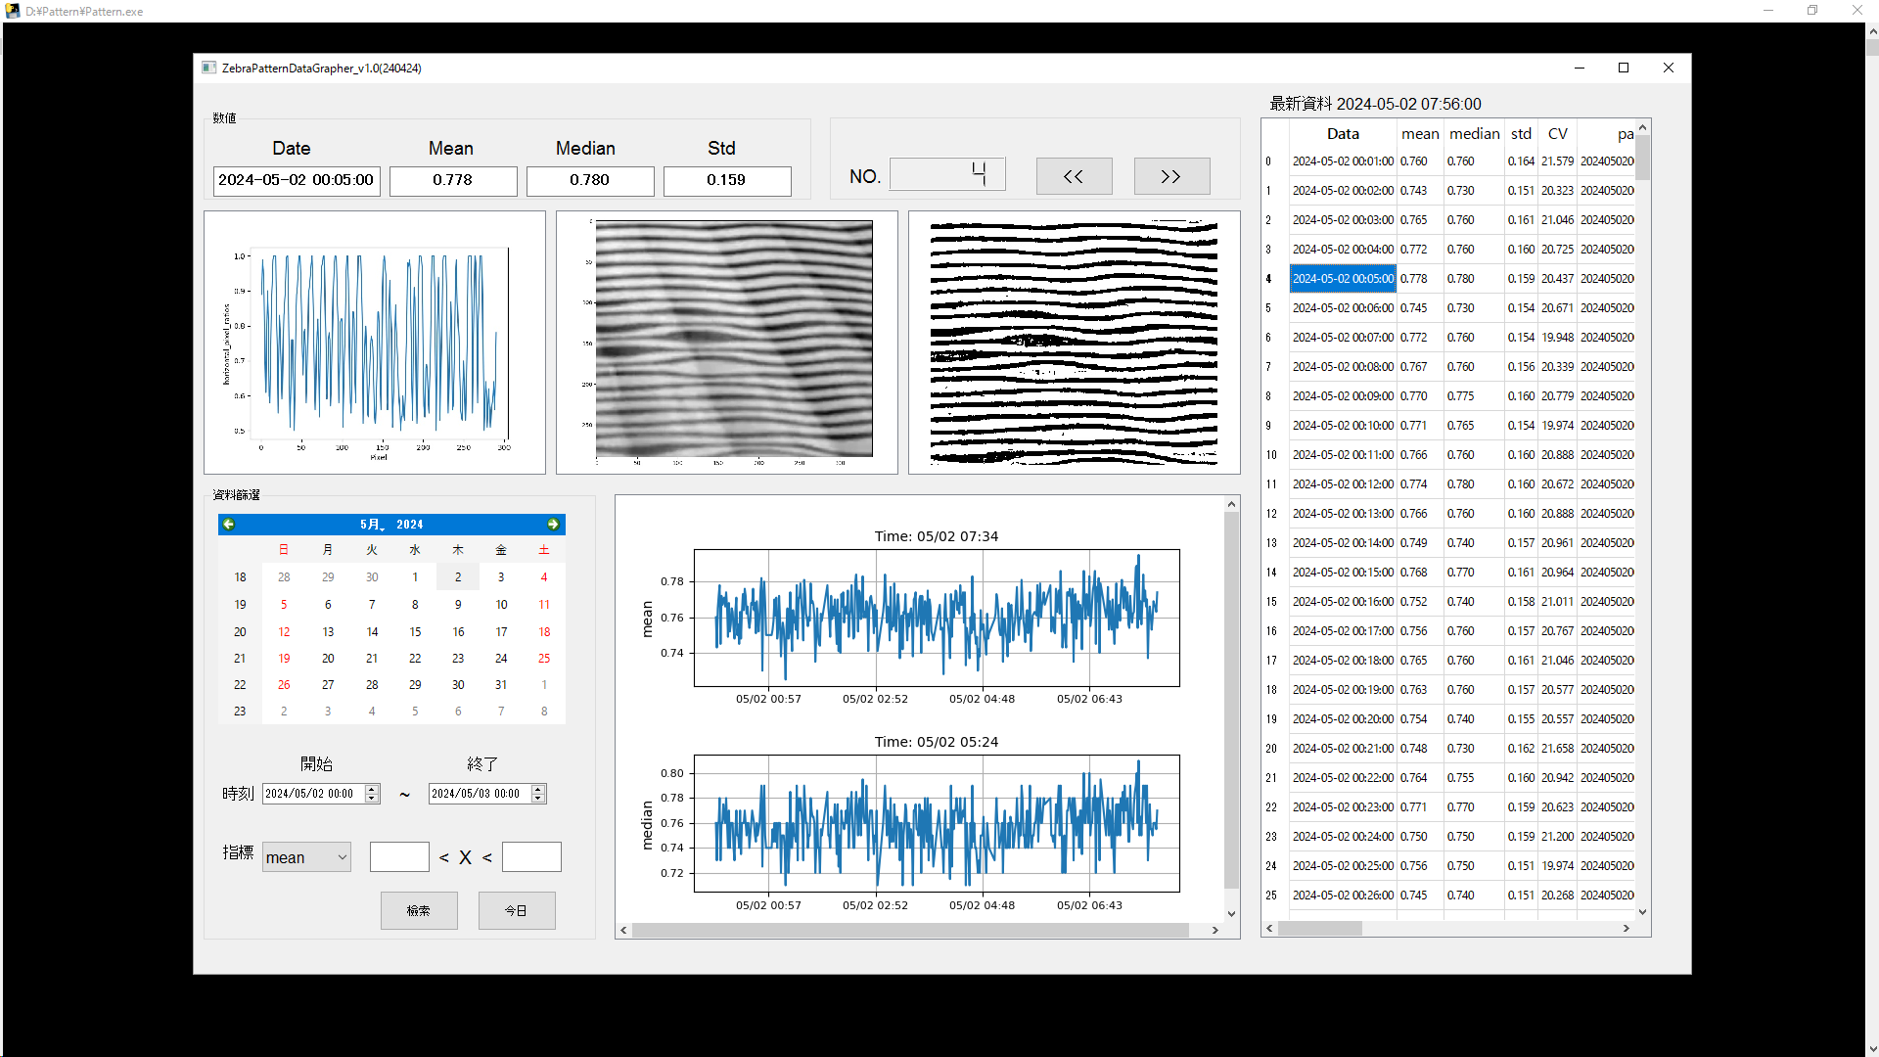
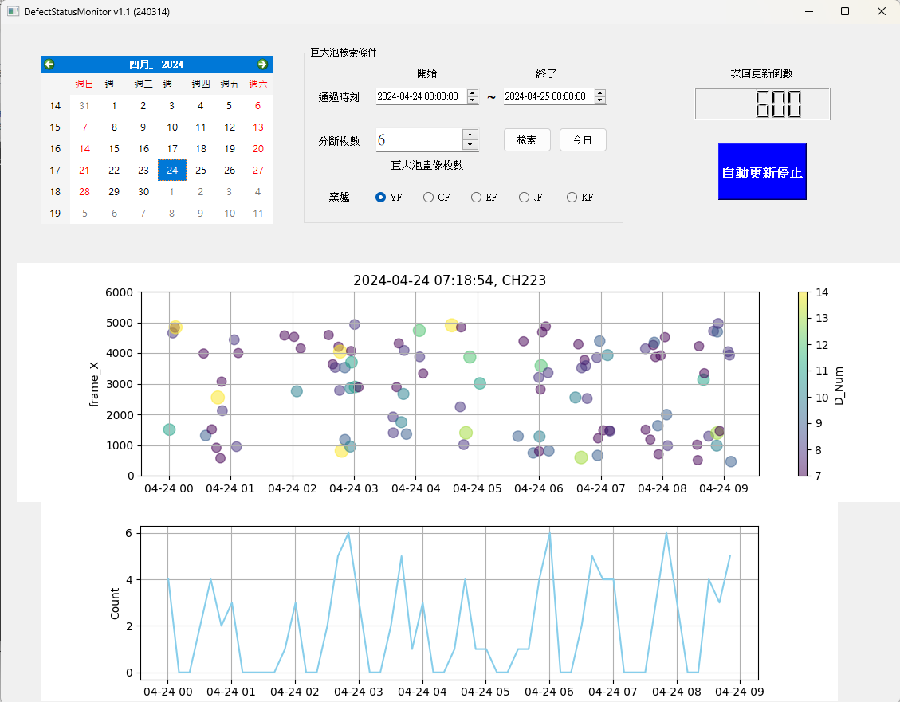
照度は初期値と比べてあまり変化がない。 ※地震の影響でKFに対する確認は5月に延期。
4. EF薄板生産時にガラスの振動により、切折り不良が発生しやすいので、カメラ監視画像に対する二値化解析が |  |  |  | 最終Comment：
HOTに依頼されている。現在はソフトの開発、テストをしている。 |  |  |  | 1、EF窯は3月～4月月初まで薄板、超薄板を生産していた。4月末～5月末まで薄板、超薄板生産再開。
5. AIにより自動的に解析してTRENDが出力される。製造一部ホームページの下部に欠点や設備状況の日報を |  |  |  | 1～4G マンパワーの応援を手配した。4月の応援者数：延べ75名。
追加している。(#84X微小BOS日報TREDは導入済み) |  |  |  | 2、EF窯の超薄板割れ防止、横縞二値化に対して、画像Python二値化標示の自動集計ソフトを開発している。
6. 窯巨大泡発生密度の監視ソフトを開発した。HOT運用中。 |  |  |  | 3、G11副資材C/D改善案について、現状poly sheet薄化/透明化梱包の工程変更が承認されたので、仕様書の改訂、発行を進めている。

1G
(1G) 2024年04月 素板生産推進課月報

進行中項目： |  | 預計完成日 | 已結案項目：
1.工事/定修安全管理協力 |  |  | ①4月份工事日安全巡檢 4 回、定修安全巡檢 3回。
① | 工事/定修安全巡檢 | 持續進行 | 單位別 | 缺失(件) | 改善(件) | 完成度(%) | 備註
 |  | 2024-04-30 | 素一 | 5 | 0 | 0% | 4/22
 |  |  | 素二 | 5 | 0 | 0% | 4/29
 |  |  | 素三 | 3 | 0 | 0% | 4/2、4/25
 |  |  | 素四 | 0 | 0 | - | 4/9、4/16、4/24
 |  |  | 備註： | 巡檢結果4/25聯絡週知

2.職安衛年度活動計畫推展 |  |  | 2.職安衛年度活動計畫推展
① | 自動檢查計畫實施 | 持續進行 | ① | 4/9 自動檢查計畫實施濟-檢查項目包含個人防護具/電動拖板車外充機
② | 年度職安衛計畫表實績更新 | 持續進行 | ② | 4/11 4R KYT訓練實施濟
③ | 改善活動計畫實施 | 持續進行 |  | 4/30 職安衛計畫表實績更新濟
 |  |  | ③ | 4月份危險預判3件提出濟

3.部內自主安全活動 |  |  | 3.部內自主安全活動
① | 先月災害事故案例彙整宣導 | 持續進行 | ① | 4/9 3月份AGC重要災害事例提醒E-learning線上閱覽發佈
② | 每月安全主題教育 | 持續進行 | ② | 4/2 部內安全強化教育宣導資料發佈
③ | 窯區環測資料整理及進度確認 | 2024-04-30 | ③ | 4/19 窯區環測資料整理及進度確認濟(全窯實施濟)
④ | 製一部安全環境保安月報公布 | 每月 | ④ | 4/22 製一部安全環境保安相關活動實績調查發布濟

4.定例會議及活動 |  |  | 4.定例會議及活動
① | 課安會議宣導及紀錄彙整 | 持續進行 | ① | 4/8 課內安全會議實施濟
② | 45K/14K/50K活動推展 | 持續進行 | ② | 4/1 14K內稽協力完成濟
③ | COLD安全活動 | 持續進行 |  | 4/9 45K交流會實施濟
 |  |  |  | 4/10 45k安全巡檢實施濟
 |  |  |  | 4/23 45K內稽協力完成濟
 |  |  |  | 4/29 配合<安環>實施安全健康週活動,實施濟

 |  |  | ③ | COLD防捲入安全橫展開持續進行(全窯TRF組立74%、欄杆圍籬設置60%)
 |  |  |  | COLD TAS 安全溝通交流會議延期至5/2實施

5.事例再發預防 |  |  | 5.事例再發預防
① | 事例情報宣導提醒 | 持續進行 | ① | 早會事例情報宣導提醒(共12回)
 |  |  |  | 4/2 2023/12/8 相模工廠（死亡）【災害最終報告書】
 |  |  |  | 4/8 AGEL現場拋光研磨區、協力廠商發生手指切割傷災害（縫合6針)速報
 |  |  |  | 4/10 2024/04/03韓國KTC人員下立式堆高機時、脚掌不慎伸入底座遭夾傷脚指骨折災害速報
 |  |  |  | 4/16 2024/4/16 JK倉庫G8素板出荷搬運碰撞事故-速報
 |  |  |  | 4/18 2024/04/09 OCJ社因獨自一人使用伸縮梯高空作業時跌落休業災害速報
 |  |  |  | 4/18 2024/4/16 JK倉庫G8素板出荷搬運碰撞事故
 |  |  |  | 4/22 2024/4/9 泰國ATGT人員進行粉碎作業時、投入物從粉碎機中朝人員彈出（重大虛驚）
 |  |  |  | 4/23 2024/4/22 22:11 YF HOT 三交代人員地震對應時在階梯滑倒
 |  |  |  | 4/25 2024/04/12 AGEL社人員於攪拌作業時、混錬物噴濺入眼致角膜化學性灼傷（微傷）
 |  |  |  | 4/25 2024/4/24 JF HOT S/T作業右手掌燙傷災害(微傷)-速報
 |  |  |  | 4/30 2024/02/20 IT課 端末更換作業時遭延長線劃傷手部-虛驚報告書
 |  |  |  | 4/30 2024/3/18 KW10洗淨機入口手指刺傷-虛驚報告書

② | 事例橫展開調查對應 |  | ② | 事例橫展開調查對應
 | 1/8 CF D/O小火事故對策橫展開 | 2024-06-28 |  | 4/26 各窯防炎SHEET使用規範訂定(明火區使用億德旺，一般窯區域使用ATSC)，整合提出報價
 | 4/25 JF S/T作業燙傷災害對策橫展開 | 2024-06-28 |  | 4/30 確認手順書，調查雨天作業規範、戶外作業項目及現場高溫設備防護措施，後續對策方向

6.安全改善活動 |  |  | 6.安全改善活動
① | 各窯圓木棒採購變更 | 2024-04-30 | ① | 4/30 材質及供應商變更後的首次議價完成，依各窯需求數量提出請購。
② | COLD TRF及安全柵欄增設案 | 2024-06-28 | ② | 增速段TRF變更申請提出中，啟用期限5/17，EF薄板生產暫無組立計畫。
③ | COLD特殊螺絲設置不足處所再確認對應 | 2024-05-31 |  | 增速段YF、CF欄杆業者預製完成，將配合工事日安裝設置。
 |  |  |  | 增速段新增TRF設備，變更申請教育訓練完成率:80%，5/15前完成。
 |  |  |  | 4/23 J/K欄杆現場量測完成，業者開始預製。
 |  |  | ③ | 調查後請各產線持續改善。

7.其他推展活動事項 |  |  | 7.其他推展活動事項(安全事例資料庫登錄新增4件(含ADT*2件)，具最終報告書為主)
① | AGC災害事故虛驚履歷建構 | 持續進行 | ① | 4/2 2023/12/8 相模工廠（死亡）【災害最終報告書】
② | ADT現場電磁波量測(次/年) | 持續進行4月E |  | 4/22 2024/4/9 泰國ATGT人員進行粉碎作業時、投入物從粉碎機中朝人員彈出（重大虛驚）
 |  |  |  | 4/30 2024/02/20 ADT IT課 端末更換作業時遭延長線劃傷手部-虛驚報告書
 |  |  |  | 4/30 2024/3/18 斗六工廠KW10洗淨機入口手指刺傷-虛驚報告書

 |  |  | ② | 4/18 ADT現場電磁波量測完成，資料彙整聯絡週知。

5月份預定作業項目 |  |  | 橫展開/效率提升/CD實績：
＊工事/定修安全巡檢 |  |  | 無特別事項
＊職安衛年度活動計畫推展
＊部內自主安全活動
＊定例會議及活動
＊事例再發預防
＊安全改善活動推展
＊其他推展活動事項 |  |  | 工程變更：
 |  |  | 日付 | 区分 | 內 容 |  |  | 分類 | 狀態

Comment：
窯高溫區域小火巡檢仍發現可燃物放置在禁制區，提供現場標示張貼，預防小火事故再發。
關於4/25 JF排脫區雨天作業造成的燙傷災害，<生推>將協助進行雨天戶外作業項目調查、手順書修訂、現場確認高溫危險源的防護措施….。

2G
(2G) 2024年 4月 生産推進課月報

進行中項目： |  |  | 預計完成日 | 已結案項目：

※重點摘錄 |  |  |  | 1. EF Drip 800/1200um判定規格緩和判定變更切替 |  |  | → | 完了 | 嘉彬 | 100%
1. 製一部情報可視化推進 | → | 繼續 | 東洋 | 2. EF Dross識別提升 新規#398#399裏GATE導入 |  |  | → | 完了 | 嘉彬 | 100%
因社內預計於2024年2月部課長會議資料Tableau化,相關生產資料需可自動上傳 |  |  |  | 3. JF/KF TOM Delta自動判定採用開始切替 |  |  | → | 完了 | 嘉彬 | 100%
DataLake資料庫,因製造一部相關資料高達70%為EXCEL檔案,需透過Python程式自動上傳. |  |  |  | 4. TW02水貼機標準化(標準書及標準片導入) |  |  | → | 完了 | 嘉彬 | 100%
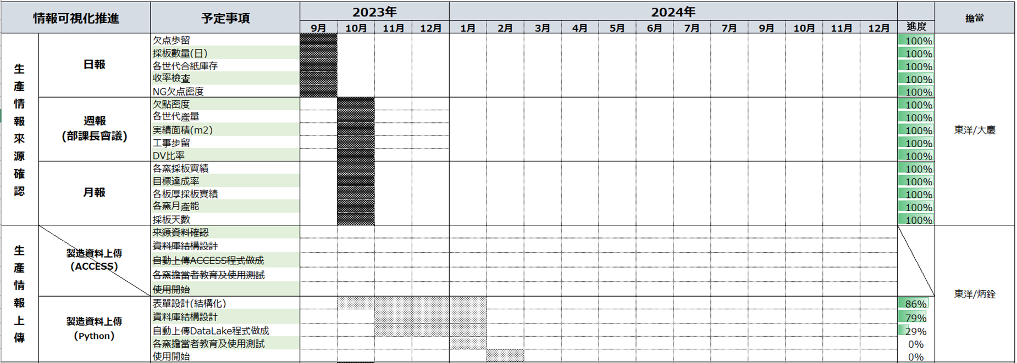
 |  |  |  | 5. EF TOM新構成系統切替 |  |  | → | 完了 | 勝立/東洋/嘉彬 | 100%
4月進度: |  |  |  | 6. TAS檢查HOST PC型號一致化 |  |  | → | 完了 | 家興 | 100%
① 自動上傳DataLake程式開發完了 |  |  |  | 7.YF TOM Delta 拡大運用工程變更 |  |  | → | 完了 | 嘉彬 | 100%
② 實績數據自動上傳中(2024/1/1~) |  |  |  | 8.YF/EF TOM反射濾光材的交換 |  |  | → | 完了 | 東洋 | 100%
③ Tableau儀表板完成40%. |  |  |  | 9.各窯TOM GATE新規#111 表GATE導入 |  |  | → | 完了 | 嘉彬 | 100%
 |  |  |  | 10.各窯TOM新規GATE＃851＃852#853表GATE導入 |  |  | → | 完了 | 嘉彬 | 100%
 |  |  |  | 11.各窯TOM新規GATE＃128,129表GATE導入 |  |  | → | 完了 | 嘉彬 | 100%
 |  |  |  | 12.JF窯とKF窯TOM3 Deltaの運用範囲拡大 |  |  | → | 完了 | 嘉彬 | 100%
2. TAS精査機レンズ倍率一致化。 | → | 繼續 | 家興 | 13.各窯TOM soft 版本更新(検出異常警報追加) |  |  | → | 完了 | 嘉彬 | 100%
4/25 5000m2評價流動完成，待評價報告做成。 |  |  |  | 14.各窯118,828,829C-ZOP導入 |  |  | → | 完了 | 嘉彬 | 100%
 |  |  |  | 15.各窯＃844＃845導入-微小削除欠點分類 |  |  | → | 繼續 | 嘉彬 | 80%
 |  |  |  | 16. JF/KF G11生產性UP(精査誤判再教育) |  |  | → | 完了 | 其芳 | 100%
3.EF窯薄板生產性UP(精査誤判再教育)。 | → | 繼續 | 其芳 | 17.各窯＃857＃858導入-薄板生產反射異常對應 |  |  | → | 完了 | 嘉彬 | 100%
薄板生產時『Sr長石 -失透物』欠點多發對應中~~ |  |  |  | 18.CF溫修後精查正解率提升教育(67%->95%) |  |  | → | 完了 | 其芳 | 100%
若『Sr長石 -失透物』的形狀為長條形'被精查判成『針棒』。 |  |  |  | 19.TAS#5泡画處PC備品不足對應。 |  |  | → | 完了 | 家興 | 100%
若『Sr長石 -失透物』的形狀為不規則形'被精查判成『異物』。 |  |  |  | 20.YF/CF TOM 新GATE抽出TS管理 |  |  | → | 繼續 | 嘉彬 | 20%
現況:取樣送試驗分析課解析及研磨後評價確認中。
顯微鏡欠點圖資:


4.步留提升及品質對應 | → | 繼續 | 嘉彬
HOT 依頼TS 欠點抽出管理,目前進度
846 抽出率≒70％ (微小欠点欠点特徴量無法正確算出,新GATE抽出數已經是極限)
860 抽出率≒90％

5.窯目視欠點自動判定開發(AI) | → | 繼續 | 東洋 | 橫展開/效率提升/CD實績：
目前與雲科大老師合作,開發TOM專屬的AI MODE以加快AI訓練及執行時間.
→舊方式正解偏低(50%),經測試畫像先行對齊及融合後在判定正解率較高(87%).
1月推進課進行16類畫像收集(100~300張),畫像經對齊、融合處裡後Labelimg.
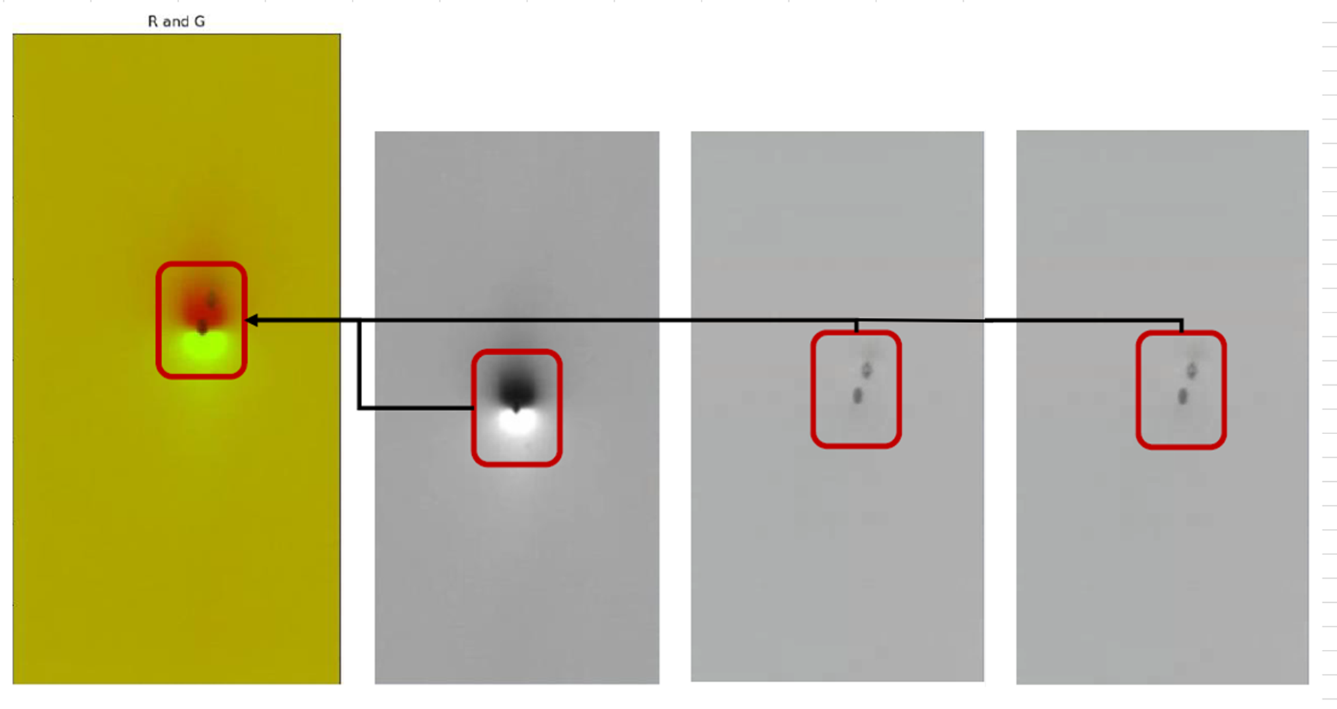
畫像融合及RGB處理
→測試後反應正解率下降(87%-->79%).
2月決議畫像追加RGB處裡後Labelimg.
→測試後,融合程式偏差大.
4月追加裁切程式,驗證正解率是否提高.
線上實際測試正解率僅有60%,商討對策中.
5月份預定作業項目 |  |  |  | 工程變更：
1. 各窯C_ZOP GATE 118,828,829,導入 |  |  |  | 日付 | 区分 | 內 容 |  |  |  | 分類 | 狀態
2. TAS#6精査LENS倍率工程變更通過後變更 (分解能UP)
3. 各窯精查教育資料做成及精查員持續教育
4. 製造一部情報可視化推行(日報、周報、月報)
5.各窯TOM警報邏輯不具合SOFT修正版導入&閥值最適調整
6. EF薄板動態斑馬紋畫像二值化開發
Comment：

他課応援
他課特殊作業支援人次
支援人次
2023年4月 | 34
2023年5月 | 0
2023年6月 | 24
2023年7月 | 38
2023年8月 | 32
2023年9月 | 86
2023年10月 | 89 | YF D/O、EF薄板現場+水貼、CF三交代2組缺員支援
2023年11月 | 216 | EF O/F D/O、EF薄板現場+水貼、CF三交代2組支援
2023年12月 | 190 | EF Wizus生產支援，CF貴重金屬盜難監，CF溫修。
2024年1月 | 148 | EF Wizus生產支援，CF貴重金屬盜難監，CF溫修。
2024年2月 | 16 | EF Wizus生產/AN100切替支援。
2024年3月 | 398 | EF薄板、超薄板+水貼支援
2024年4月 | 75 | EF薄板、超薄板+水貼支援

4G-機動組(解編
(4G-機動組) 2024年3月 素板生産推進課月報

解編至各窯協力作業
進行中項目： | 預計完成日 | 已結案項目：
窯 |  | 窯
 |  | 1.協助CF窯爐定期整備作業
 |  | 2.OF放流作業
 |  | 3.CF溫修再start作業支援
 |  | 4.後壁、前壁、橫壁破洞修補
 |  | 5.#1迫TC pit積料掃除

I/F |  | I/F
 |  | 1. 築爐道工具整備
 |  | 2. 築爐道工具清點
 |  | 3. CF解體煉瓦處理

Bath&Lehr |  | Bath&Lehr
 |  | 1. 煉瓦整理
 |  | 2. 築爐道工具清點
 |  | 3. 骰子煉瓦加工

三區共通作業

□□月份預定作業項目 |  | 橫展開/效率提升/CD實績：

 |  | 工程變更：
 |  | 日付 | 区分 | 內 容 | 分類 | 狀態

Comment：

